CajeroControllerTest
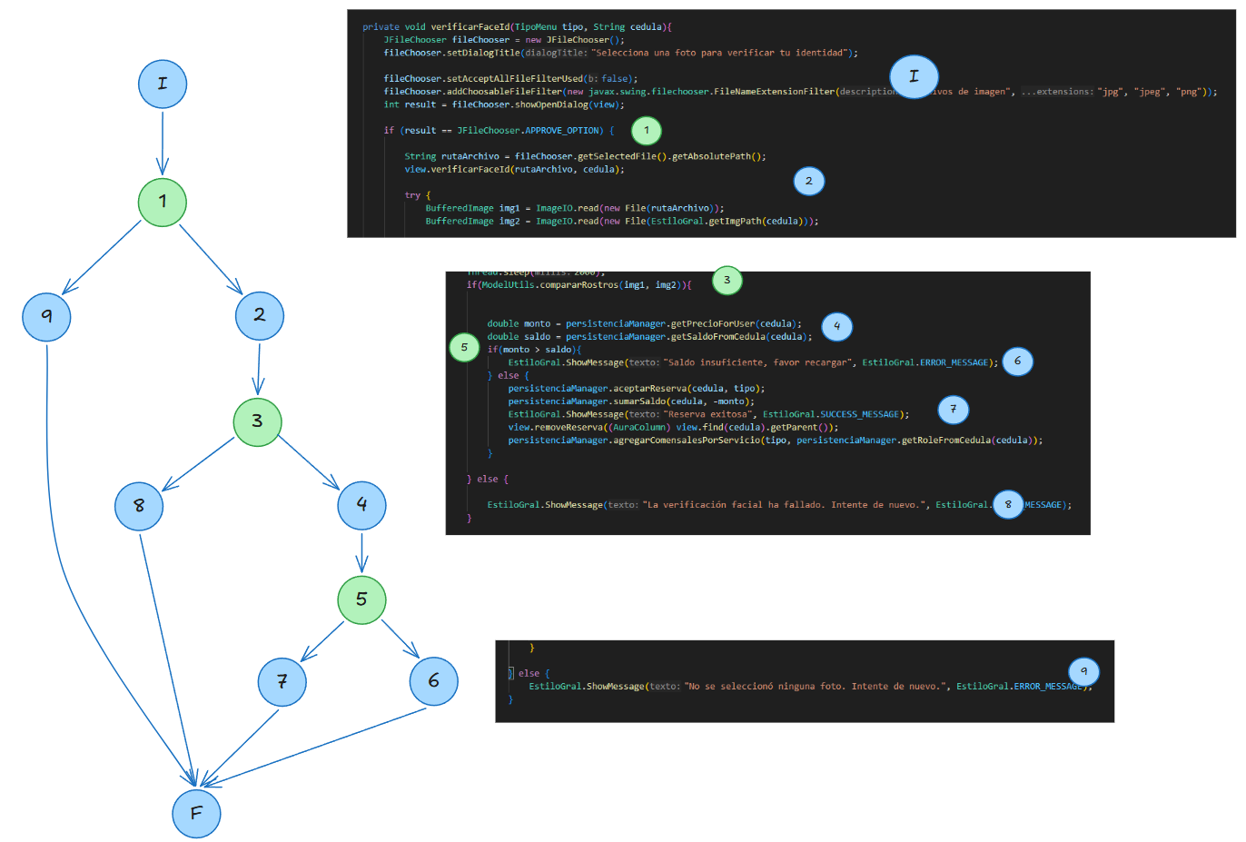
Prueba Unitarias, Equipo 1: Javier García, Angel Bello, Oscar Contreras, Diego Benítez,

Metodo 1 | void verificarFaceId(TipoMenu tipo, String cedula)

Particiones de Equivalencia y Análisis de Valores Límites

Condición de entrada o externa | Clases de equivalencia válidas | Clases de equivalencia inválidas
String cedula debe estar registrada en la Persistencia. | tipo ∈ {Desayuno, Almuerzo} cedula ∈ {cedulas registradas en el archivo de usuarios registrados} | tipo ∉ {Desayuno, Almuerzo} cedula ∉ {cedulas registradas en el archivo de usuarios registrados}

Entradas | Precondiciones | Especificación | Salidas
tipo cedula | Que previamente el usuario haya hecho click en reservar, y el cupo este apartado en el registro de Reservaciones. | Verifica que la foto guardada en el sistema, coincida con la foto que se le toma al huesped al momento de acceder al sistema | Si la verficación es positiva, se realiza la confirmación de la reserva y se descuenta de su saldo, en caso de tener suficiente. Si no tiene saldo suficiente, o la verificación del reconocimiento facial falla, no se procede con la confirmación de la reserva

Factor | Clases de equivalencia | Entrada | Salida
Imagen | Imagen guardada en el sistema y foto del FaceID difrentes | 2 imagenes diferentes | No se acepta la reserva ni se descuenta del saldo, se muestra el mensaje "Verificacion ha fallado, Intente de nuevo"
Imagen & Saldo | Verificación exitosa y saldo suficiente | 2 imagenes iguales y saldo >= monto | Se acepta la reservación y se descuenta del saldo el monto correspondiente a la bandeja, según el tipo de usuario y descuentos que posea. Se muestra el mensaje "Reserva exitosa"
 | Verificación exitosa y saldo insuficiente | 3 imagenes iguales y saldo < monto | No se acepta la reserva ni se descuenta del saldo, se muestra el mensaje "Saldo insuficiente, favor recargar"

Caminos. Prueba de Caja Blanca
Camino | Entrada | Salida
I, 1, 9, F | result = False | No se seleccionó ninguna foto. Intente de nuevo
I, 1, 2, 3, 8, F | Result = True, compararRostros = False | La verificación facial ha fallado. Intente de nuevo
I, 1, 2, 3, 4, 5, 7, F | Result = True, compararRostros = True, monto <= saldo | Saldo insuficiente, favor recargar
I, 1, 2, 3, 4, 5, 6, F | Result = True, compararRostros = True, monto > saldo | Reserva exitosa

